关系图
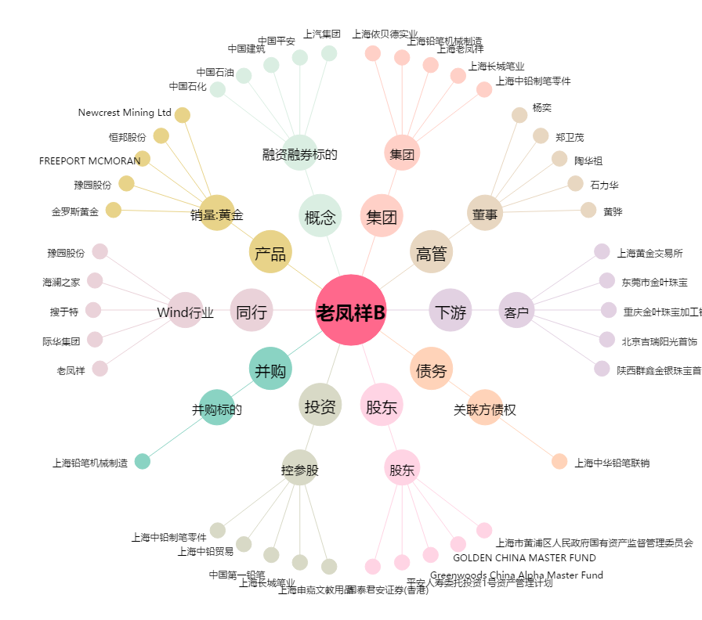
老凤祥B[900905.SH] - 关系概览图

